Sheet2
 | 相似度是比较两个向量（事物 ）的相似程度，通过计算向量之间的夹角距离，距离小，相似度大，距离大，则相似性小。

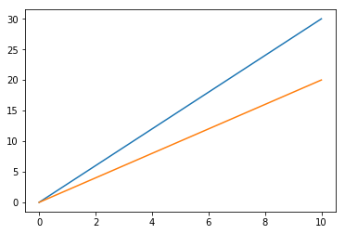

 |  |  |  |  |  |  |  | 欧氏距离
$$\sqrt{\sum_{i=1}^{k}{{\left(x_{i}−y_{i}\right)}^{2}}}$$

 |  |  |  |  |  |  |  |  | 曼哈顿
$$\sum_{i=1}^{k}{\left|x_{i}−y_{i}\right|}$$

$$\sqrt[p]{\sum_{i=1}^{k}{{x_{i}−y_{i}}^{p}}}$$
$$max(\left|x_{i}−y_{i}\right|)$$
 |  |  |  |  |  |  |  |  |  | 闵可夫斯基
 |  | 评分 | 电影1 | 电影2 | 电影3 | 电影4 | 电影5
 |  | user1 | 8 | 30 | 52 | 74 | 96
 |  | user2 | 10 | 20 | 30 | 40 | 50
$$\sum_{i=1}^{k}{\left|x_{i}−y_{i}\right|}$$
 |  | 当用户的观看电影数量增加时，二位向量便成为n维向量

 | item1 | item2
user1 | 2 | 4
user2 | 4 | 8

推荐算法评价
https://blog.csdn.net/I_am_BL/article/details/50915182
https://www.pianshen.com/article/6355939972/

评分预测的预测准确度一般通过均方根误差（RMSE）和平均绝对误差（MAE）计算。
对于测试集中的一个用户u和物品i，令rui是用户u对物品i的实际评分，而rui是推荐算法给出的预测评分
 |  |  |  |  |  |  |  |  | 应用场景：需要用户评分信息，评分信息较多时

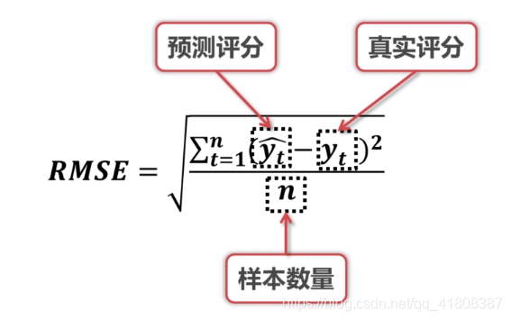
RMSE(均方根误差)

MAE(均方误差)

 |  |  |  |  |  |  |  |  |  | RMSE越小表示误差越小，推荐系统的性能就越好

$MAE = \frac{\sum_{t=1}^{n}{\left|{}_{}^{}{}\right|}}{}$
 |  |  |  |  |  |  |  |  |  | 2、MAE(均方误差)
 |  |  |  |  |  |  |  |  |  | 应用场景：需要用户评分信息，评分信息较多时

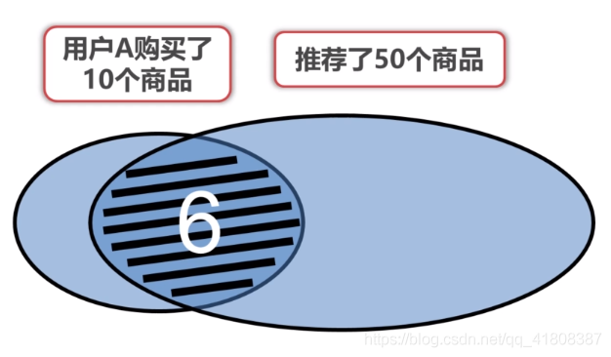
 |  |  |  |  |  |  |  |  | 3、F1 score(包括recall和precision)
 |  |  |  |  |  |  |  |  | 应用场景：当没有用户评分信息时，或者评分信息较少

 |  |  |  |  |  |  |  |  | 举例：

 |  |  |  |  |  |  |  |  | （1）recall

 |  |  |  |  |  |  |  |  | 此时recall=6/10=0.6，recall越大表示包含了越多给用户推荐的商品

 |  |  |  |  |  |  |  |  | （2）precision

 |  |  |  |  |  |  |  |  | 或

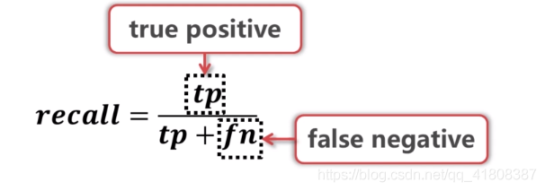
 |  |  |  |  |  |  |  |  | 此时precision=6/50=0.12,precision越大表示了推荐的商品数量越少，即推荐的更精准

 |  |  |  |  |  |  |  |  | 综合（1）+（2）

 |  |  |  |  |  |  |  |  | F的值越大说明推荐系统的性能越好

 |  |  |  |  |  |  |  |  | 4、A/B testing

 |  |  |  |  |  |  |  |  | 分组推荐，可以不止是A和B，越多消耗资源越大

 |  |  |  |  |  |  |  |  | 二、线上评估（应用于商业）
 |  |  |  |  |  |  |  |  | 1、CTR和CR
 |  |  |  |  |  |  |  |  | CTR(点击率Click Through Rate)

 |  |  |  |  |  |  |  |  | CR（转化率 Conversion Rate）

 |  |  |  |  |  |  |  |  | 2、ROI和QA

 |  |  |  |  |  |  |  |  | 关键在于定义合理的回报和投资，ROI越大推荐系统性能越好

 |  |  |  |  |  |  |  |  | 当凭借算法评价推荐系统的性能不理想时，可以专门成立一个QA小组来测试推荐系统，根据个人经验判断。

 | 混淆矩阵

 | 真实结果 | 预测结果 |  |  | 正确 | TP | 真真
 |  | 真 | 假 |  | 错误 | FP | 假真
 | 真 | True Positive | True Negative |  | 错误 | TN | 真假
 | 假 | False Positive | False Negative |  | 正确 | FN | 假假

 | 真实结果 | 预测结果
 |  | 真 | 假
 | 真 | True Positive | True Negative |  |  | 准确率 | 真真+假假 | / | 真真+假假+真假+假真 |  |  | 预测正确
 | 假 | False Positive | False Negative

 | ROC
 | AOC

 | 真实结果 | 预测结果
 |  | 真 | 假 |  |  | 精确率 | 真真 | / | 真真+假真 |  | 预测为真中的正确的
 | 真 | True Positive | True Negative
 | 假 | False Positive | False Negative

 | 真实结果 | 预测结果
 |  | 真 | 假 |  |  | 召回率 | 真真 | / | 真真+真假 |  | 真的中多少预测正确
 | 真 | True Positive | True Negative
 | 假 | False Positive | False Negative

 | F1 | 2*精确率*召回率 | / | 精确率+召回率

 | 真实结果 | 预测结果
 |  | 真 | 假 |  | 真正例率 | TPR | 真真 | / | 真真+假假 | 预测正确中的
 | 真 | True Positive | True Negative
 | 假 | False Positive | False Negative

 | 真实结果 | 预测结果
 |  | 真 | 假
 | 真 | True Positive | True Negative |  | 假真例率 | FPR | 假真 | / | 真假+假真
 | 假 | False Positive | False Negative

 | roc 曲线

 | 真实结果 | 预测结果
 |  | 真 | 假
 | 真 | 2 | 49
 | 假 | 18 | 9655
 | MAE | 1.6081435907
 | RMSE | 2.7780671661
 | 精确率 | 0.1
 | 召回率 | 0.039215686275

 | 真实结果 | 预测结果
 |  | 真 | 假 |  |  |  |  |  |  |  |  | User CF | Item CF
 | 真 | 1 | 54 |  |  |  |  |  |  |  | 性能 | 运算量与用户数量有关 | 运算量与物品数量有关
 | 假 | 19 | 9650 |  |  |  |  |  |  |  | 领域 | 时效性高，个性化低 | 物品丰富，个性化要求
 | MAE | 1.3608568571 |  |  |  |  |  |  |  |  | 实时性 | 不足 | 用户行为变化响应较快
 | RMSE | 1.8519313854 |  |  |  |  |  |  |  |  | 冷启动 | 新用户不友好 | 新用户、新物品可以快速加入推荐
 | 精确率 | 0.05 |  |  |  |  |  |  |  |  | 推荐理由 | 按照相似用户群体推荐 | 根据用户看过推荐
 | 召回率 | 0.01818 |  |  |  |  |  |  |  |  | 跨领域性 | 跨领域推荐 | 同类物品推荐
 |  |  |  |  |  |  |  |  |  |  | 核心矩阵 | 用户相似性矩阵 | 物品相似性矩阵

 | 真实结果 | 预测结果
 |  | 真 | 假
 | 真 | 1 | 55
 | 假 | 19 | 9649
 | MAE | 0.61799320485
 | RMSE | 0.38191560124
 | 精确率 | 0.05
 | 召回率 | 0.01785

